処理概要
プロジェクト名 |  |  |  |  |  |  | 業務名 |  |  |  |  | システム名 | 画面ID | 画面名 |  |  | 作成日 | 作成者 | 更新日 | 更新者
EC_Site |  |  |  |  |  |  | EC_Site |  |  |  |  | EC_Siteシステム |  | オーダー_rekishi__画面 |  |  |  | ジャカ、ウンビ

1.処理概要
店舗別の売上予測を表示する画面

2.画面レイアウト

 | 【オーダー_rekishi__画面】
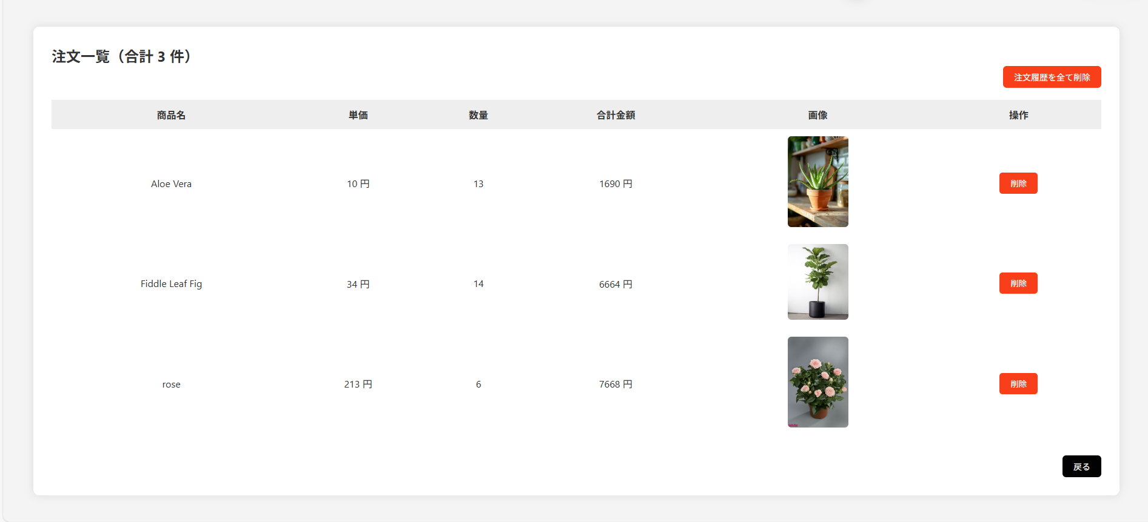

①

②

③

⑧

④
⑤
⑥
⑦
⑨

⑩

3.操作概要

 | 初期表示： |  | ユーザーのオーダー歴史を表示される画面。
 | アクション |  | ① | 合計商品数表示 |  |  | ： | 注文一覧の下部に表示される、注文された商品の総点数（例：合計 5 商品）
 |  |  | ② | 注文履歴を全て削除＿ボタン |  |  | ： | 全ての注文履歴を一括で削除するためのボタン。押下後に確認メッセージを表示。
 |  |  | ③ | 注文リストのタイトル |  |  | ： | 「注文一覧」などの画面タイトル。ユーザーが注文履歴を確認できる画面の見出し。
 |  |  | ④ | 商品名 |  |  | ： | 各注文商品の名前を表示（例：グリーンティー、コーヒーカップ）。
 |  |  | ⑤ | 単価 |  |  | ： | 各商品の1個あたりの価格（例：¥1,000）。
 |  |  | ⑥ | 数量 |  |  | ： | 購入された商品の個数（例：2、5など）。
 |  |  | ⑦ | 合計金額 |  |  | ： | 単価 × 数量 で計算された金額（例：¥2,000）。
 |  |  | ⑧ | 画像 |  |  | ： | 注文された商品のサムネイル画像。クリックすると拡大表示される場合もある。
 |  |  | ⑨ | 削除＿ボタン |  |  | ： | 対応する注文を1件ずつ削除するためのボタン。押下で対象注文を削除する。
 |  |  | ⑩ | 戻る＿ボタン |  |  | ： | 前のページ（商品一覧やトップページなど）に戻るためのナビゲーションボタン。

 | 画面離脱時： |  | 特になし

4.オブジェクト構成
本画面で利用するオブジェクトのCRUDは以下の通り。
No |  | オブジェクト名 |  |  | API参照名 |  |  |  | CRUD |  |  | コメント
1 |  | 合計商品数表示 |  |  | orderList.size() |  |  |  |  | R |  | 購入済み商品データから合計点数を表示するだけ（DBに新たに作らない）
2 |  | 注文履歴を全て削除＿ボタン |  |  | request.getContextPath() %>/order-clear-servlet |  |  |  |  |  | D | クリックで全注文履歴を削除（全レコード削除）
3 |  | 注文リストのタイトル |  |  | class_order-table |  |  |  |  | R |  | 固定テキスト表示（DB操作なし、または設定ファイルから読み込む場合もあり）
4 |  | 商品名 |  |  | p.getName |  |  |  |  | R |  | 注文情報から商品名を取得して表示
5 |  | 単価 |  |  | p.getPrice |  |  |  |  | R |  | 注文データまたは商品マスタから単価を取得して表示
6 |  | 数量 |  |  | p.getQuantity |  |  |  |  | R |  | 通常は表示のみ（Read）だが、数量変更可能な場面ではUpdate（例：カート）
7 |  | 合計金額 |  |  | p.getTotalPrice() * p.getQuantity() |  |  |  |  | R |  | 単価 × 数量 を使って動的に計算・表示（DBから直接取得するケースは少ない）
8 |  | 画像 |  |  | p.getImg() |  |  |  |  | R |  | 商品画像URLをDBから取得して表示
9 |  | 削除＿ボタン |  |  | order-delete-servlet |  |  |  |  |  | D | 該当する1件の注文を削除
10 |  | 戻る＿ボタン |  |  | history.back |  |  |  |  |  |  | 前ページへの遷移ボタン（DB操作なし）

5.メッセージ一覧
本画面で利用するメッセージは以下の通り
No |  | メッセージID |  |  |  | 種別 |  |  | メッセージ |  |  |  |  | 表示方法 |  | 説明
2 |  | 注文履歴を全て削除＿ボタン |  |  |  |  |  |  | 注文履歴を全て削除しますか？ |  |  |  |  | ポップアップ |  | 削除確認
9 |  | 削除＿ボタン |  |  |  |  |  |  | この注文を削除しますか？ |  |  |  |  | ポップアップ |  | 削除確認

6.アクター（利用者）
本画面で利用するメッセージは以下の通り
No |  | 利用部門 |  |  | プロファイル名 |  |  |  |  |  |  | Salesforceライセンス |  |  | 説明（権限制御）

画面レイアウト
プロジェクト名 |  | 業務名 | システム名 | 画面ID | 画面名 | 作成日 | 作成者 | 更新日 | 更新者
EC_Site |  | EC_Site | EC_Siteシステム |  | オーダー_rekishi__画面

画面レイアウト

 | 【オーダー_rekishi__画面】

①

②

③

⑧

④
⑤
⑥
⑦
⑨

⑩

